Sheet1
TABLA DE DESPIECE -- ANDAMIO DE TRABAJO

1 |  | Ok👍
LONGITUD (mm) | 3072
ANCHO (mm) | 3072
ALTURA ANDAMIO (m) | 10
TIPO DE APOYO | GARRUCHA
DIAGONAL LONGITUD | SI
CANT. DIAGONAL ANCHO | 4
PLATAFORMA ACCESO | SI
CANT. DE PLATAFORMA | TODO
TIPO DE PLATAFORMA | CHI
TIPO DE RODAPIE | CHI
TUBO AMARRE | 0.5
PARA IZAJE | SI
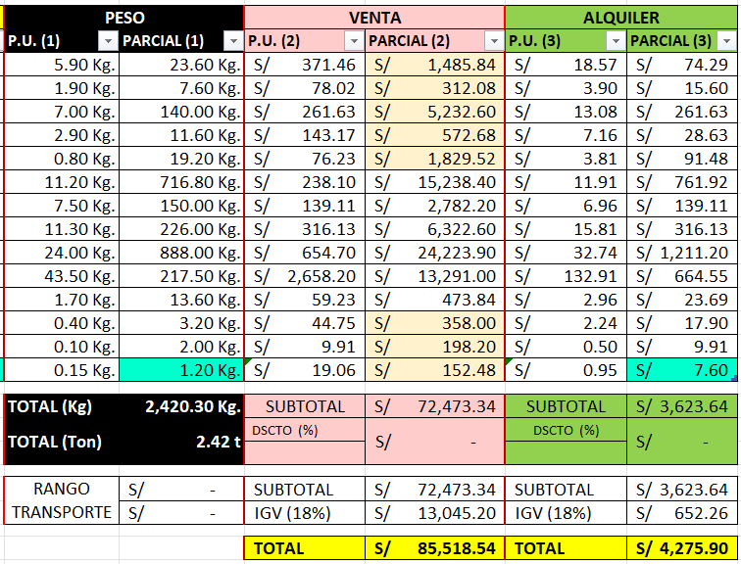
 |  | T 1 | 246
ITEM | DESCRIPCION | 246 | TOTAL
AM.0200 | GARRUCHA CON FRENO DE 8" - ROJO | 4 | 4
AM.0300 | PIEZA DE INICIO | 4 | 4
AM.0700 | VERTICAL 2.00m | 20 | 20
AM.1000 | VERTICAL 1.00m | 4 | 4
AM.1150 | ESPIGA | 24 | 24
AM.1300 | HORIZONTAL MULTI DE 3072mm | 64 | 64
AM.3900 | RODAPIE 3072mm - C | 20 | 20
AM.5100 | DIAGONAL DE 3072mm | 20 | 20
AM.6600 | PLATAFORMA METALICA DE 320x3072mm - C | 37 | 37
AM.7450 | PLATAFORMA DE ALUMINIO C/ ACCESO DE 3072mm (INC. ESCALERA) | 5 | 5
AM.8600 | TUBO CON GANCHO 0.50m | 8 | 8
AM.8800 | BRIDA GIRATORIA | 8 | 8
AM.9300 | PIN GRAVEDAD 9mm | 20 | 20
CON.0100 | PERNOS DE EXPANSION C/ ARGOLLA - M12 x 80 | 8 | 8

2 |  | Ok👍
LONGITUD (mm) | 3072 | 3072
ANCHO (mm) | 3072 | 3072
ALTURA ANDAMIO (m) | 10 | 10
TIPO DE APOYO | GARRUCHA | GARRUCHA
DIAGONAL LONGITUD | SI | SI
CANT. DIAGONAL ANCHO | 4 | 4
PLATAFORMA ACCESO | SI | SI
CANT. DE PLATAFORMA | TODO | TODO
TIPO DE PLATAFORMA | CHI | CHI
TIPO DE RODAPIE | CHI | CHI
TUBO AMARRE | 0.5 | 0.5
PARA IZAJE | SI | SI

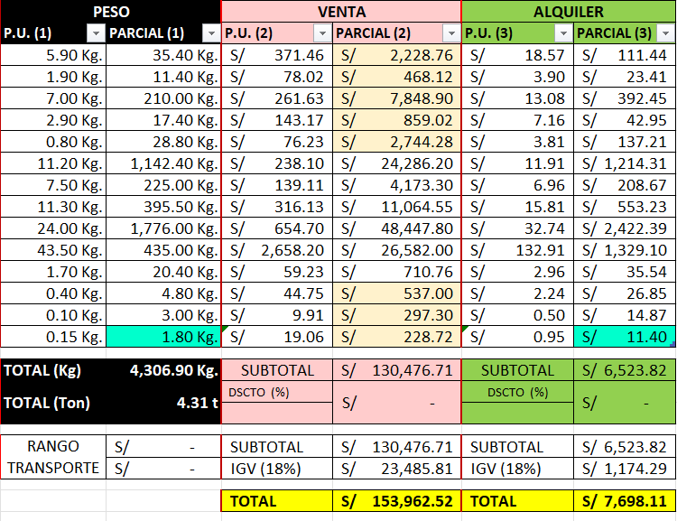
 |  |  | T 1 | T 1 | 401
ITEM | DESCRIPCION |  | 246 | 155 | TOTAL
AM.0200 | GARRUCHA CON FRENO DE 8" - ROJO |  | 4 | 2 | 6
AM.0300 | PIEZA DE INICIO |  | 4 | 2 | 6
AM.0700 | VERTICAL 2.00m |  | 20 | 10 | 30
AM.1000 | VERTICAL 1.00m |  | 4 | 2 | 6
AM.1150 | ESPIGA |  | 24 | 12 | 36
AM.1300 | HORIZONTAL MULTI DE 3072mm |  | 64 | 38 | 102
AM.3900 | RODAPIE 3072mm - C |  | 20 | 10 | 30
AM.5100 | DIAGONAL DE 3072mm |  | 20 | 15 | 35
AM.6600 | PLATAFORMA METALICA DE 320x3072mm - C |  | 37 | 37 | 74
AM.7450 | PLATAFORMA DE ALUMINIO C/ ACCESO DE 3072mm (INC. ESCALERA) |  | 5 | 5 | 10
AM.8600 | TUBO CON GANCHO 0.50m |  | 8 | 4 | 12
AM.8800 | BRIDA GIRATORIA |  | 8 | 4 | 12
AM.9300 | PIN GRAVEDAD 9mm |  | 20 | 10 | 30
CON.0100 | PERNOS DE EXPANSION C/ ARGOLLA - M12 x 80 |  | 8 | 4 | 12

3 |  | Ok👍
LONGITUD (mm) | 2572
ANCHO (mm) | 2572
ALTURA ANDAMIO (m) | 4
TIPO DE APOYO | HUSILLOS
DIAGONAL LONGITUD | NO
CANT. DIAGONAL ANCHO | 2
PLATAFORMA ACCESO | SI
CANT. DE PLATAFORMA | ARRIBA
TIPO DE PLATAFORMA | CHI
TIPO DE RODAPIE | NEO
TUBO AMARRE | 1.0
PARA IZAJE | SI

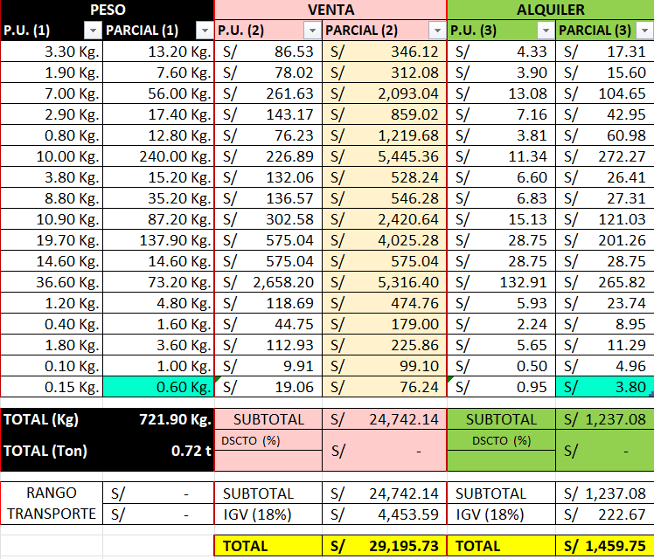
 |  |  | T 1 | 112
ITEM | DESCRIPCION |  | 112 | TOTAL
AM.0100 | HUSILLO DE NIVELACION |  | 4 | 4
AM.0300 | PIEZA DE INICIO |  | 4 | 4
AM.0700 | VERTICAL 2.00m |  | 8 | 8
AM.1000 | VERTICAL 1.00m |  | 6 | 6
AM.1150 | ESPIGA |  | 16 | 16
AM.1400 | HORIZONTAL MULTI DE 2572mm |  | 24 | 24
AM.2000 | HORIZONTAL MULTI DE 0732mm |  | 4 | 4
AM.4600 | RODAPIE 2572mm - N |  | 4 | 4
AM.5200 | DIAGONAL DE 2572mm |  | 8 | 8
AM.6700 | PLATAFORMA METALICA DE 320x2572mm - C |  | 7 | 7
AM.7300 | PLATAFORMA METALICA DE 190x2572mm - C |  | 1 | 1
AM.7451 | PLATAFORMA DE ALUMINIO C/ ACCESO DE 2572mm (INC. ESCALERA) |  | 2 | 2
AM.8500 | TUBO CON GANCHO 1.00m |  | 4 | 4
AM.8800 | BRIDA GIRATORIA |  | 4 | 4
AM.9000 | ACOPLADOR MULTI |  | 2 | 2
AM.9300 | PIN GRAVEDAD 9mm |  | 10 | 10
CON.0100 | PERNOS DE EXPANSION C/ ARGOLLA - M12 x 80 |  | 4 | 4

4 |  | Ok👍
LONGITUD (mm) | 2572 | 2072 | 2572
ANCHO (mm) | 2572 | 2072 | 2572
ALTURA ANDAMIO (m) | 4 | 4 | 4
TIPO DE APOYO | HUSILLOS | GARRUCHA | HUSILLOS
DIAGONAL LONGITUD | NO | SI | NO
CANT. DIAGONAL ANCHO | 2 | 2 | 2
PLATAFORMA ACCESO | SI | SI | SI
CANT. DE PLATAFORMA | ARRIBA | TODO | ARRIBA
TIPO DE PLATAFORMA | CHI | CHI | CHI
TIPO DE RODAPIE | NEO | CHI | NEO
TUBO AMARRE | 1.0 | 0.5 | 1.0
PARA IZAJE | SI | SI | SI

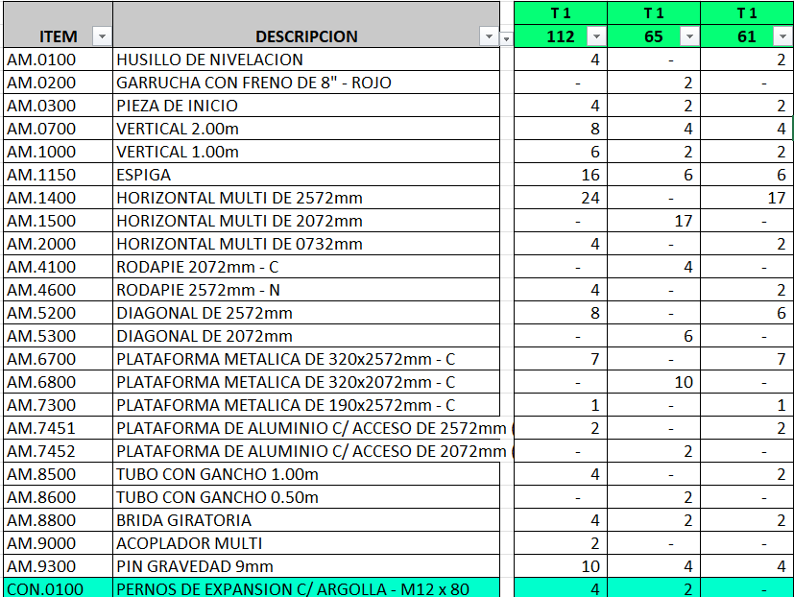
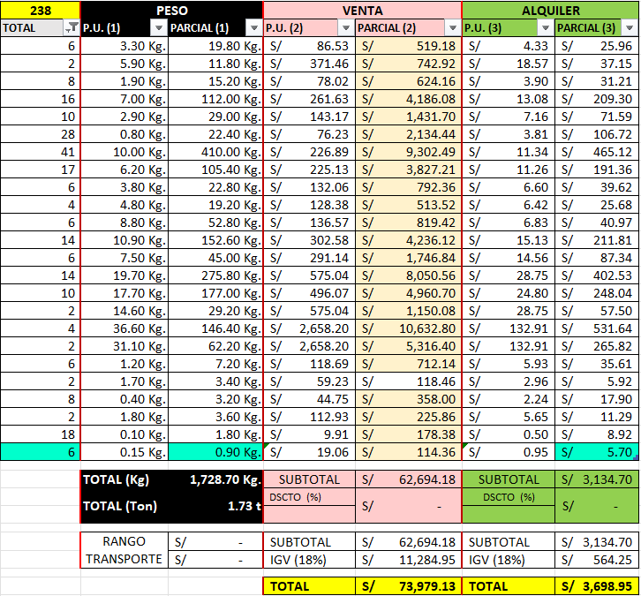

5 |  | Ok👍
LONGITUD (mm) | 2072
ANCHO (mm) | 2572
ALTURA ANDAMIO (m) | 10
TIPO DE APOYO | HUSILLOS
DIAGONAL LONGITUD | SI
CANT. DIAGONAL ANCHO | 4
PLATAFORMA ACCESO | NO
CANT. DE PLATAFORMA | TODO
TIPO DE PLATAFORMA | ESP
TIPO DE RODAPIE | CHI
TUBO AMARRE | 0.5
PARA IZAJE | NO
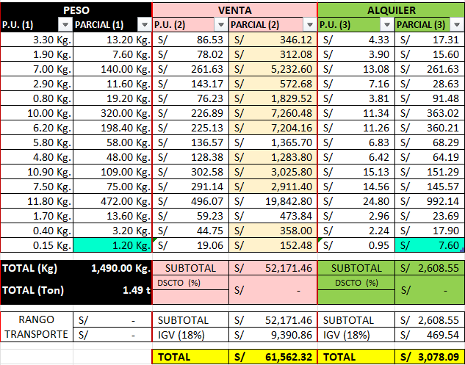
 |  |  | T 1 | 224
ITEM | DESCRIPCION |  | 224 | TOTAL
AM.0100 | HUSILLO DE NIVELACION |  | 4 | 4
AM.0300 | PIEZA DE INICIO |  | 4 | 4
AM.0700 | VERTICAL 2.00m |  | 20 | 20
AM.1000 | VERTICAL 1.00m |  | 4 | 4
AM.1150 | ESPIGA |  | 24 | 24
AM.1400 | HORIZONTAL MULTI DE 2572mm |  | 32 | 32
AM.1500 | HORIZONTAL MULTI DE 2072mm |  | 32 | 32
AM.4000 | RODAPIE 2572mm - C |  | 10 | 10
AM.4100 | RODAPIE 2072mm - C |  | 10 | 10
AM.5200 | DIAGONAL DE 2572mm |  | 10 | 10
AM.5300 | DIAGONAL DE 2072mm |  | 10 | 10
AM.6200 | PLATAFORMA METALICA DE 290x2072mm - E |  | 40 | 40
AM.8600 | TUBO CON GANCHO 0.50m |  | 8 | 8
AM.8800 | BRIDA GIRATORIA |  | 8 | 8
CON.0100 | PERNOS DE EXPANSION C/ ARGOLLA - M12 x 80 |  | 8 | 8

6 |  | Ok👍
LONGITUD (mm) | 2072 | 2072
ANCHO (mm) | 2572 | 2572
ALTURA ANDAMIO (m) | 10 | 10
TIPO DE APOYO | HUSILLOS | HUSILLOS
DIAGONAL LONGITUD | SI | SI
CANT. DIAGONAL ANCHO | 4 | 4
PLATAFORMA ACCESO | NO | NO
CANT. DE PLATAFORMA | TODO | TODO
TIPO DE PLATAFORMA | ESP | ESP
TIPO DE RODAPIE | CHI | CHI
TUBO AMARRE | 0.5 | 0.5
PARA IZAJE | NO | NO
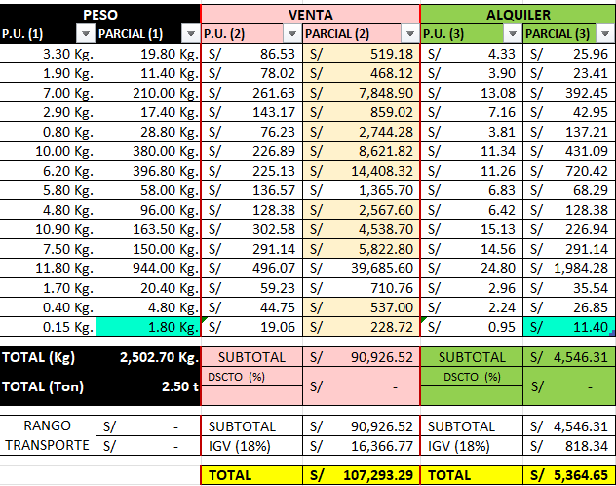
 |  |  | T 1 | T 1 | 367
ITEM | DESCRIPCION |  | 224 | 143 | TOTAL
AM.0100 | HUSILLO DE NIVELACION |  | 4 | 2 | 6
AM.0300 | PIEZA DE INICIO |  | 4 | 2 | 6
AM.0700 | VERTICAL 2.00m |  | 20 | 10 | 30
AM.1000 | VERTICAL 1.00m |  | 4 | 2 | 6
AM.1150 | ESPIGA |  | 24 | 12 | 36
AM.1400 | HORIZONTAL MULTI DE 2572mm |  | 32 | 6 | 38
AM.1500 | HORIZONTAL MULTI DE 2072mm |  | 32 | 32 | 64
AM.4000 | RODAPIE 2572mm - C |  | 10 | - | 10
AM.4100 | RODAPIE 2072mm - C |  | 10 | 10 | 20
AM.5200 | DIAGONAL DE 2572mm |  | 10 | 5 | 15
AM.5300 | DIAGONAL DE 2072mm |  | 10 | 10 | 20
AM.6200 | PLATAFORMA METALICA DE 290x2072mm - E |  | 40 | 40 | 80
AM.8600 | TUBO CON GANCHO 0.50m |  | 8 | 4 | 12
AM.8800 | BRIDA GIRATORIA |  | 8 | 4 | 12
CON.0100 | PERNOS DE EXPANSION C/ ARGOLLA - M12 x 80 |  | 8 | 4 | 12

7 |  | Ok👍
LONGITUD (mm) | 1090
ANCHO (mm) | 1090
ALTURA ANDAMIO (m) | 6
TIPO DE APOYO | GARRUCHA
DIAGONAL LONGITUD | SI
CANT. DIAGONAL ANCHO | 4
PLATAFORMA ACCESO | SI
CANT. DE PLATAFORMA | TODO
TIPO DE PLATAFORMA | ESP
TIPO DE RODAPIE | CHI
TUBO AMARRE | 1.0
PARA IZAJE | SI

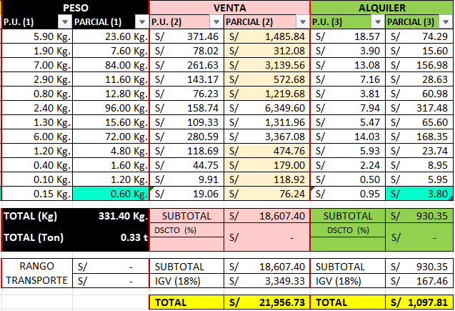
 |  |  | T 1 | 128
ITEM | DESCRIPCION |  | 128 | TOTAL
AM.0200 | GARRUCHA CON FRENO DE 8" - ROJO |  | 4 | 4
AM.0300 | PIEZA DE INICIO |  | 4 | 4
AM.0700 | VERTICAL 2.00m |  | 12 | 12
AM.1000 | VERTICAL 1.00m |  | 4 | 4
AM.1150 | ESPIGA |  | 16 | 16
AM.1800 | HORIZONTAL MULTI DE 1090mm |  | 40 | 40
AM.4300 | RODAPIE 1090mm - C |  | 12 | 12
AM.5500 | DIAGONAL DE 1090mm |  | 12 | 12
AM.8500 | TUBO CON GANCHO 1.00m |  | 4 | 4
AM.8800 | BRIDA GIRATORIA |  | 4 | 4
AM.9300 | PIN GRAVEDAD 9mm |  | 12 | 12
CON.0100 | PERNOS DE EXPANSION C/ ARGOLLA - M12 x 80 |  | 4 | 4

8 |  | Ok👍
LONGITUD (mm) | 1090 | 1090
ANCHO (mm) | 1090 | 1090
ALTURA ANDAMIO (m) | 6 | 6
TIPO DE APOYO | GARRUCHA | GARRUCHA
DIAGONAL LONGITUD | SI | SI
CANT. DIAGONAL ANCHO | 4 | 4
PLATAFORMA ACCESO | SI | SI
CANT. DE PLATAFORMA | TODO | TODO
TIPO DE PLATAFORMA | ESP | ESP
TIPO DE RODAPIE | CHI | CHI
TUBO AMARRE | 1.0 | 1.0
PARA IZAJE | SI | SI

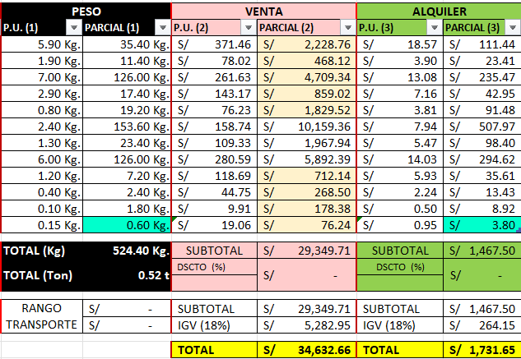
 |  |  | T 1 | T 1 | 197
ITEM | DESCRIPCION |  | 128 | 69 | TOTAL
AM.0200 | GARRUCHA CON FRENO DE 8" - ROJO |  | 4 | 2 | 6
AM.0300 | PIEZA DE INICIO |  | 4 | 2 | 6
AM.0700 | VERTICAL 2.00m |  | 12 | 6 | 18
AM.1000 | VERTICAL 1.00m |  | 4 | 2 | 6
AM.1150 | ESPIGA |  | 16 | 8 | 24
AM.1800 | HORIZONTAL MULTI DE 1090mm |  | 40 | 24 | 64
AM.4300 | RODAPIE 1090mm - C |  | 12 | 6 | 18
AM.5500 | DIAGONAL DE 1090mm |  | 12 | 9 | 21
AM.8500 | TUBO CON GANCHO 1.00m |  | 4 | 2 | 6
AM.8800 | BRIDA GIRATORIA |  | 4 | 2 | 6
AM.9300 | PIN GRAVEDAD 9mm |  | 12 | 6 | 18
CON.0100 | PERNOS DE EXPANSION C/ ARGOLLA - M12 x 80 |  | 4 | - | 4

